Hárok1
Evidencia cintorína Sečovská Polianka
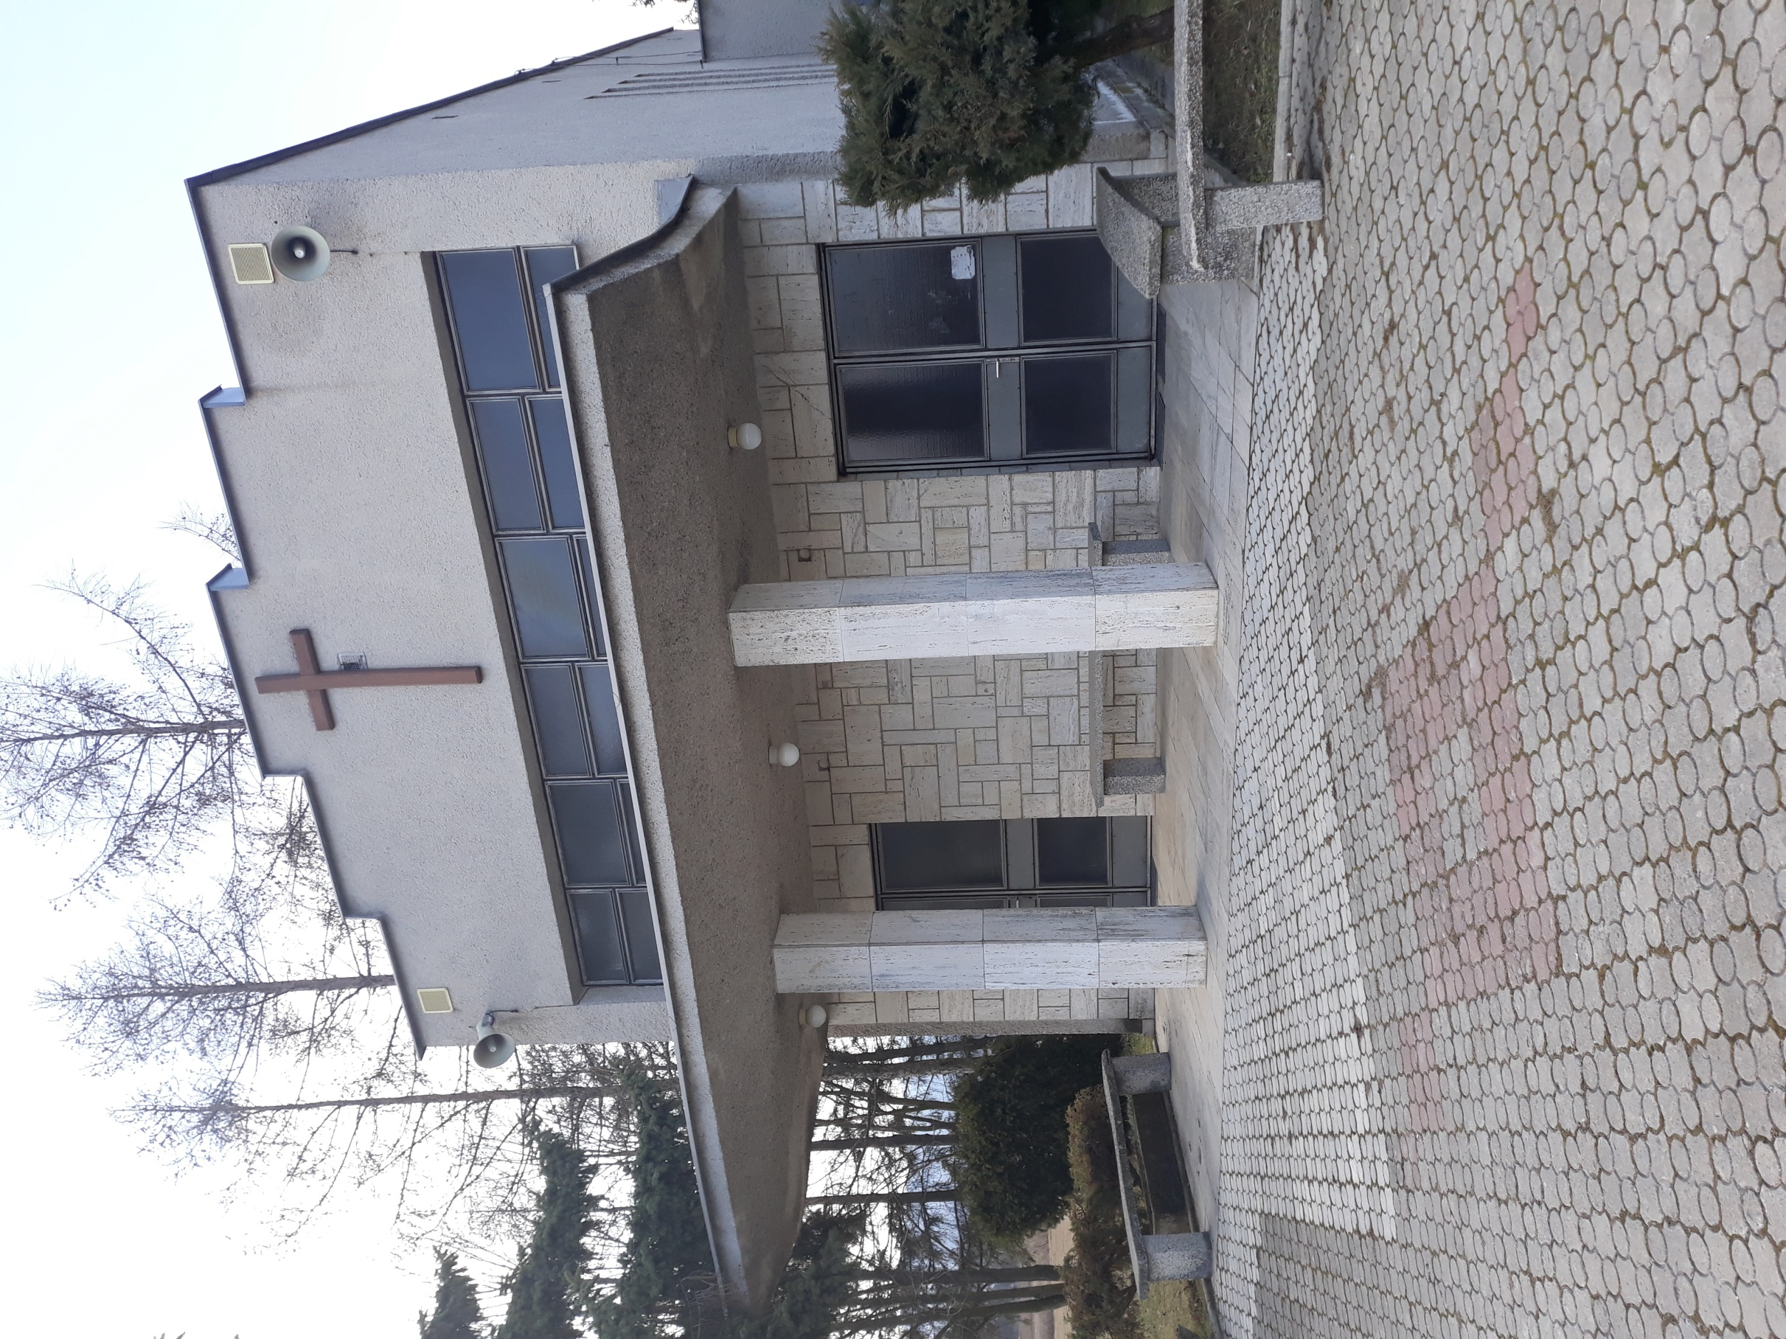

MAPA
 |  | Digitálna mapa CINTORÍN SEČOVSKÁ POLIANKA

46.rad

45.rad

44.rad

43.rad

42.rad

41.rad

40.rad

39.rad

38.rad

37.rad

36.rad

35.rad

34.rad

33.rad

Dom Smútku
32.rad
Brána ulička

 | 31.rad

 | 30.rad

 | 29.rad

 | 28.rad

 | 27.rad

 | 26.rad

 | 25.rad

 | 24.rad

 | 23.rad

 | 22.rad

 | 21.rad

1
2
3
4
5
6
7
8
9
10
11
12
13
14
15
16
17
18
19
20
21
22
22
23
24
25
26
27
28
 | 20.rad
1
2
4
6
7
8
9
10
11
12
13
14
15
16
17
18
19
20
21
22
24
25
26
3
5
23
25
 | 19.rad
1
2
3
4
5
6
7
8
9
10
11
12
13
14
15
16
17
18
19
20
21
22
23
24
25
 | 18.rad
1
2
3
4
5
6
7
8
9
10
11
12
13
14
15
16
17
18
19
20
21
22
23
24
25
 | 17.rad

 | 16.rad
1
2
3
4
5
6
7
8
9
10
11
12
13
14
15
16
17
18
19
20
21
22
23
24
25
 | 15.rad
1
2
3
4
5
6
7
8
9
10
11
12
13
14
15
16
17
18
20
22
23
24
25
19
21
 | 14.rad
1
2
3
4
5
6
7
8
9
10
11
12
13
14
15
16
17
18
19
20
21
22
23
24
 | 13.rad
2
1
4
3
5
6
7
8
9
10
11
12
13
14
16
18
15
17
 | 12.rad

 | 11.rad

 | 10.rad

 | 9.rad

 | 8.rad

 | 7.rad

 | 6.rad

 | 5.rad

 | 4. rad

 | 3. rad

 | 2. rad

 | 1 .rad

